行政事業レビューシート
 |  |  |  |  |  |  |  |  |  |  |  |  |  |  |  |  |  |  |  |  |  |  |  | 事業番号 |  |  |  |  |  |  |  | 0366
平成２９年度行政事業レビューシート |  |  |  |  |  |  |  |  |  |  |  |  |  |  |  |  |  |  |  |  |  |  | （ | 文部科学省 |  |  |  |  |  |  |  |  |  |  | ）
事業名 |  |  |  |  | 文化財管理及び保存活用等 |  |  |  |  |  |  |  |  |  |  | 担当部局庁 |  |  |  | 文化庁 |  |  |  |  |  |  |  |  |  | 作成責任者
事業開始年度 |  |  |  |  | 昭和２５年度 |  |  |  | 事業終了 （予定）年度 |  |  |  | 終了予定なし |  |  | 担当課室 |  |  |  | 文化財部美術学芸課 文化財部記念物課 |  |  |  |  |  |  |  |  |  | 美術学芸課長 圓入由美 記念物課長 大西啓介
会計区分 |  |  |  |  | 一般会計
根拠法令 （具体的な 条項も記載） |  |  |  |  | 文化財保護法 第1条 |  |  |  |  |  |  |  |  |  |  | 関係する計画、通知等 |  |  |  | 文化芸術の振興に関する基本的な方針（第4次基本方針） （平成27年5月22日閣議決定） 文化芸術立国中期プラン（平成26年3月策定） 国宝高松塚古墳壁画の恒久保存方針（国宝高松塚古墳壁画恒久保存対策検討会）
主要政策・施策 |  |  |  |  | - |  |  |  |  |  |  |  |  |  |  | 主要経費 |  |  |  | その他の事項経費
事業の目的 （目指す姿を簡潔に。3行程度以内） |  |  |  |  | 文化財は、我が国の歴史や文化を正しく理解するためになくてはならないものであると同時に、将来の文化の向上・発展の基礎となるものである。本事業は、その中でも、特に国有文化財の適切な保存・活用を図ることを目的としている。
事業概要 （5行程度以内。別添可） |  |  |  |  | ・国有美術工芸品保存修理 (1)一般修理 (2)国有島根県荒神谷遺跡出土品等緊急修理 ・平城宮跡等管理（昭和25年度開始） 平城宮跡及び藤原宮跡を適切に維持・管理し、宮跡の保全を図る。 ・平城及び飛鳥・藤原宮跡等買上げ事務処理（昭和25年度開始） 平城宮跡、飛鳥及び藤原宮跡の土地買上げにかかる現地打ち合わせ等事務を行う。 ・高松塚古墳壁画保存・活用の推進（平成16年度開始） 壁画の保存修理作業や壁画の保存・活用のための調査検討、修理施設内での壁画の公開等を実施する。 ・キトラ古墳保存修理等（平成14年度開始） キトラ古墳壁画の現地保存に向けた調査研究、壁画の一般公開、キトラ古墳壁画保存管理施設の運営等を行う。
実施方法 |  |  |  |  | 直接実施、委託・請負
予算額・ 執行額 （単位:百万円） |  |  |  |  |  |  |  |  |  |  | 26年度 |  |  |  | 27年度 |  |  |  | 28年度 |  |  |  |  |  | 29年度 |  |  |  |  |  | 30年度要求
 |  |  |  |  | 予算の状況 | 当初予算 |  |  |  |  | 677 |  |  |  | 688 |  |  |  | 707 |  |  |  |  |  | 738 |  |  |  |  |  | 745
 |  |  |  |  |  | 補正予算 |  |  |  |  | - |  |  |  | - |  |  |  | - |  |  |  |  |  | -
 |  |  |  |  |  | 前年度から繰越し |  |  |  |  | - |  |  |  | - |  |  |  | - |  |  |  |  |  | - |  |  |  |  |  | -
 |  |  |  |  |  | 翌年度へ繰越し |  |  |  |  | - |  |  |  | - |  |  |  | - |  |  |  |  |  | -
 |  |  |  |  |  | 予備費等 |  |  |  |  | - |  |  |  | - |  |  |  | - |  |  |  |  |  | -
 |  |  |  |  |  | 計 |  |  |  |  | 677 |  |  |  | 688 |  |  |  | 707 |  |  |  |  |  | 738 |  |  |  |  |  | 745
 |  |  |  |  | 執行額 |  |  |  |  |  | 639 |  |  |  | 632 |  |  |  | 652
 |  |  |  |  | 執行率（％） |  |  |  |  |  | 94% |  |  |  | 92% |  |  |  | 92%
 |  |  |  |  | 当初予算＋補正予算に対する執行額の割合（％） |  |  |  |  |  | 94% |  |  |  | 92% |  |  |  | 92%
平成29・30年度 予算内訳 （単位：百万円） |  |  |  |  | 歳出予算目 |  |  |  |  |  | 29年度当初予算 |  |  |  | 30年度要求 |  |  |  | 主な増減理由
 |  |  |  |  | 国有文化財施設等維持管理運営費 |  |  |  |  |  | 483 |  |  |  | 483 |  |  |  | 高松塚古墳の理解促進に関する現地調査旅費の増
 |  |  |  |  | 国有文化財保存整備費 |  |  |  |  |  | 226 |  |  |  | 228
 |  |  |  |  | 庁費 |  |  |  |  |  | 15 |  |  |  | 16
 |  |  |  |  | 職員旅費 |  |  |  |  |  | 9 |  |  |  | 12
 |  |  |  |  | 委員等旅費 |  |  |  |  |  | 3 |  |  |  | 4
 |  |  |  |  | その他 |  |  |  |  |  | 2 |  |  |  | 2
 |  |  |  |  | 計 |  |  |  |  |  | 738 |  |  |  | 745
成果目標及び 成果実績 （アウトカム） |  |  |  |  | 定量的な成果目標 |  |  |  |  |  | 成果指標 |  |  |  |  |  | 単位 |  |  | 26年度 |  |  | 27年度 |  |  |  | 28年度 |  |  | 中間目標 |  |  | 目標最終年度
 |  |  |  |  |  |  |  |  |  |  |  |  |  |  |  |  |  |  |  |  |  |  |  |  |  |  |  |  |  | 31 |  | 年度 | - | 年度
 |  |  |  |  | 国所有重要文化財（美術工芸品）の修理完了件数 |  |  |  |  |  | 国所有重要文化財（美術工芸品）の修理完了予定件数 |  |  |  |  | 成果実績 | 件 |  |  | 30 |  |  | 23 |  |  |  | 20 |  |  | - |  |  | -
 |  |  |  |  |  |  |  |  |  |  |  |  |  |  |  | 目標値 | 件 |  |  | 15 |  |  | 9 |  |  |  | 12 |  |  | 12 |  |  | -
 |  |  |  |  |  |  |  |  |  |  |  |  |  |  |  | 達成度 | ％ |  |  | 200 |  |  | 255 |  |  |  | 167 |  |  | - |  |  | -
根拠として用いた 統計・データ名 （出典） |  |  |  |  | 実績に基づく数値

成果目標及び 成果実績 （アウトカム） |  |  |  |  | 定量的な成果目標 |  |  |  |  |  | 成果指標 |  |  |  |  |  | 単位 |  |  | 26年度 |  |  | 27年度 |  |  |  | 28年度 |  |  | 中間目標 |  |  | 目標最終年度
 |  |  |  |  |  |  |  |  |  |  |  |  |  |  |  |  |  |  |  |  |  |  |  |  |  |  |  |  |  | 31 |  | 年度 | - | 年度
 |  |  |  |  | 前年度の入場者数を目標とする。 |  |  |  |  |  | 平城宮跡への来場者数 |  |  |  |  | 成果実績 | 人 |  |  | 317,170 |  |  | 314,191 |  |  |  | 301,720 |  |  | - |  |  | -
 |  |  |  |  |  |  |  |  |  |  |  |  |  |  |  | 目標値 | 人 |  |  | 340,006 |  |  | 317,170 |  |  |  | 314,191 |  |  | 301,720 |  |  | -
 |  |  |  |  |  |  |  |  |  |  |  |  |  |  |  | 達成度 | ％ |  |  | 93 |  |  | 99 |  |  |  | 96 |  |  | - |  |  | -
根拠として用いた 統計・データ名 （出典） |  |  |  |  | 実績に基づく数値

成果目標及び 成果実績 （アウトカム） |  |  |  |  | 定量的な成果目標 |  |  |  |  |  | 成果指標 |  |  |  |  |  | 単位 |  |  | 26年度 |  |  | 27年度 |  |  |  | 28年度 |  |  | 中間目標 |  |  | 目標最終年度
 |  |  |  |  |  |  |  |  |  |  |  |  |  |  |  |  |  |  |  |  |  |  |  |  |  |  |  |  |  | 31 |  | 年度 | - | 年度
 |  |  |  |  | 前年度の見学者数を目標とする。 |  |  |  |  |  | 高松塚古墳壁画仮設修理施設作業室公開の見学者数 |  |  |  |  | 成果実績 | 人 |  |  | 3,777 |  |  | 3,405 |  |  |  | 3,477 |  |  | - |  |  | -
 |  |  |  |  |  |  |  |  |  |  |  |  |  |  |  | 目標値 | 人 |  |  | 5,562 |  |  | 3,777 |  |  |  | 3,405 |  |  | 3,477 |  |  | -
 |  |  |  |  |  |  |  |  |  |  |  |  |  |  |  | 達成度 | ％ |  |  | 68 |  |  | 90 |  |  |  | 102 |  |  | - |  |  | -
根拠として用いた 統計・データ名 （出典） |  |  |  |  | 実績に基づく数値

成果目標及び 成果実績 （アウトカム） |  |  |  |  | 定量的な成果目標 |  |  |  |  |  | 成果指標 |  |  |  |  |  | 単位 |  |  | 26年度 |  |  | 27年度 |  |  |  | 28年度 |  |  | 中間目標 |  |  | 目標最終年度
 |  |  |  |  |  |  |  |  |  |  |  |  |  |  |  |  |  |  |  |  |  |  |  |  |  |  |  |  |  | 31 |  | 年度 | - | 年度
 |  |  |  |  | 前年度の見学者数を目標とする。 |  |  |  |  |  | キトラ古墳壁画一般公開の見学者数 |  |  |  |  | 成果実績 | 人 |  |  | - |  |  | - |  |  |  | 30,016 |  |  | - |  |  | -
 |  |  |  |  |  |  |  |  |  |  |  |  |  |  |  | 目標値 | 人 |  |  | - |  |  | - |  |  |  | - |  |  | 30,016 |  |  | -
 |  |  |  |  |  |  |  |  |  |  |  |  |  |  |  | 達成度 | ％ |  |  | - |  |  | - |  |  |  | - |  |  | - |  |  | -
根拠として用いた 統計・データ名 （出典） |  |  |  |  | 実績に基づく数値

成果目標及び成果実績（アウトカム）欄についてさらに記載が必要な場合はチェックの上【別紙１】に記載 |  |  |  |  |  |  |  |  |  |  |  |  |  |  |  |  |  |  |  |  |  |  |  |  |  |  |  | チェック

活動指標及び 活動実績 （アウトプット） |  |  |  |  | 活動指標 |  |  |  |  |  |  |  |  |  |  |  | 単位 |  |  | 26年度 |  |  | 27年度 |  |  |  | 28年度 |  |  | 29年度 活動見込 |  |  | 30年度 活動見込
 |  |  |  |  | ・国有美術工芸品保存修理 国が保有する美術工芸品の保存・修理数 |  |  |  |  |  |  |  |  |  |  | 活動実績 | 件 |  |  | 30 |  |  | 23 |  |  |  | 20 |  |  | - |  |  | -
 |  |  |  |  |  |  |  |  |  |  |  |  |  |  |  | 当初見込み | 件 |  |  | 15 |  |  | 9 |  |  |  | 12 |  |  | 12 |  |  | 12
活動指標及び 活動実績 （アウトプット） |  |  |  |  | 活動指標 |  |  |  |  |  |  |  |  |  |  |  | 単位 |  |  | 26年度 |  |  | 27年度 |  |  |  | 28年度 |  |  | 29年度 活動見込 |  |  | 30年度 活動見込
 |  |  |  |  | ・平城宮跡等管理 平城宮跡の管理面積 |  |  |  |  |  |  |  |  |  |  | 活動実績 | ㎡ |  |  | 1,097,849,226 |  |  | 1,097,849,717 |  |  |  | 1,097,857,404 |  |  | - |  |  | -
 |  |  |  |  |  |  |  |  |  |  |  |  |  |  |  | 当初見込み | ㎡ |  |  | 1,097,849,226 |  |  | 1,097,849,717 |  |  |  | 1,097,857,404 |  |  | 1,097,866,292 |  |  | 1,097,866
活動指標及び 活動実績 （アウトプット） |  |  |  |  | 活動指標 |  |  |  |  |  |  |  |  |  |  |  | 単位 |  |  | 26年度 |  |  | 27年度 |  |  |  | 28年度 |  |  | 29年度 活動見込 |  |  | 30年度 活動見込
 |  |  |  |  | ・高松塚古墳壁画保存・活用の推進 修理作業室の公開の回数 |  |  |  |  |  |  |  |  |  |  | 活動実績 | 回 |  |  | 2 |  |  | 1 |  |  |  | 2 |  |  | - |  |  | -
 |  |  |  |  |  |  |  |  |  |  |  |  |  |  |  | 当初見込み | 回 |  |  | 2 |  |  | 2 |  |  |  | 2 |  |  | 4 |  |  | 4
活動指標及び 活動実績 （アウトプット） |  |  |  |  | 活動指標 |  |  |  |  |  |  |  |  |  |  |  | 単位 |  |  | 26年度 |  |  | 27年度 |  |  |  | 28年度 |  |  | 29年度 活動見込 |  |  | 30年度 活動見込
 |  |  |  |  | ・キトラ古墳保存修理等 キトラ古墳壁画の一般公開の回数 |  |  |  |  |  |  |  |  |  |  | 活動実績 | － |  |  | - |  |  | - |  |  |  | 2 |  |  | - |  |  | -
 |  |  |  |  |  |  |  |  |  |  |  |  |  |  |  | 当初見込み | － |  |  | - |  |  | - |  |  |  | - |  |  | 4 |  |  | 4
単位当たり コスト |  |  |  |  | 算出根拠 |  |  |  |  |  |  |  |  |  |  |  | 単位 |  |  | 26年度 |  |  | 27年度 |  |  |  | 28年度 |  |  | 29年度活動見込
 |  |  |  |  | ・国有美術品工芸保存修理 予算額（円）／修理美術工芸品数（件） |  |  |  |  |  |  |  |  |  |  | 単位当たり コスト | 円 |  |  | 3,025,633 |  |  | 3,119,739 |  |  |  | 3,587,100 |  |  | 5,700,667
 |  |  |  |  |  |  |  |  |  |  |  |  |  |  |  | 計算式 | 円 /件 |  |  | 90,769,000 ／30 |  |  | 71,754,000 /23 |  |  |  | 71,742,000 /20 |  |  | 68,408,000 /12
政策評価、経済・財政再生アクション・プログラムとの関係 |  | 政策評価 | 政策 |  | 12 文化による心豊かな社会の実現
 |  |  | 施策 |  | 12-2 文化財の保存及び活用の充実
 |  |  | 測定指標 |  | 定量的指標 |  |  |  |  |  |  |  |  |  |  |  | 単位 |  |  | 26年度 |  |  | 27年度 |  |  |  | 28年度 |  |  | 中間目標 |  |  | 目標年度
 |  |  |  |  |  |  |  |  |  |  |  |  |  |  |  |  |  |  |  |  |  |  |  |  |  |  |  |  |  | 29 |  | 年度 | - | 年度
 |  |  |  |  | 文化庁が主催する文化財関連展覧会の来場者数 |  |  |  |  |  |  |  |  |  |  | 実績値 | 人 |  |  | 243,682 |  |  | 150,621 |  |  |  | 118,145 |  |  | - |  |  | -
 |  |  |  |  |  |  |  |  |  |  |  |  |  |  |  | 目標値 | 人 |  |  | 125,000 |  |  | 137,500 |  |  |  | 150,000 |  |  | 162,500 |  |  | -
 |  |  |  |  | 定量的指標 |  |  |  |  |  |  |  |  |  |  |  | 単位 |  |  | 26年度 |  |  | 27年度 |  |  |  | 28年度 |  |  | 中間目標 |  |  | 目標年度
 |  |  |  |  |  |  |  |  |  |  |  |  |  |  |  |  |  |  |  |  |  |  |  |  |  |  |  |  |  | 29 |  | 年度 | - | 年度
 |  |  |  |  | 文化遺産オンラインへの訪問回数 |  |  |  |  |  |  |  |  |  |  | 実績値 | 回 |  |  | 1,455,890 |  |  | 1,604,616 |  |  |  | 1,715,976 |  |  | - |  |  | -
 |  |  |  |  |  |  |  |  |  |  |  |  |  |  |  | 目標値 | 回 |  |  | 1,333,333 |  |  | 1,444,444 |  |  |  | 1,555,555 |  |  | 1,666,666 |  |  | -

 |  |  | 本事業の成果と上位施策・測定指標との関係
 |  |  | 政策評価においては、文化財の適切な保存に配慮しつつ、積極的な公開・活用を行い、広く国民が文化財に親しむ機会の充実を図ることとしている。 本事業においては、国が所有する平城宮跡、飛鳥・藤原宮跡、高松塚古墳及びキトラ古墳等の文化財について、良好な状態で保全するための維持管理等を行い、国民がこれら文化財を理解する機会を設けることとしている。

 |  | 経済・財政再生 アクション・プログラム | 改革項目 |  | 分野： |  | - |  |  |  |  |  |  | -
 |  |  | KPI (第一階層） |  | ＫＰＩ （第一階層） |  |  |  |  |  |  |  |  |  |  |  | 単位 |  |  | 計画開始時 |  |  | 28年度 |  |  |  | 29年度 |  |  | 中間目標 |  |  | 目標最終年度
 |  |  |  |  |  |  |  |  |  |  |  |  |  |  |  |  |  |  |  | - | 年度 |  |  |  |  |  |  |  |  | - |  | 年度 | - | 年度
 |  |  |  |  | - |  |  |  |  |  |  |  |  |  |  | 成果実績 | - |  |  | - |  |  | - |  |  |  | - |  |  | - |  |  | -
 |  |  |  |  |  |  |  |  |  |  |  |  |  |  |  | 目標値 | - |  |  | - |  |  | - |  |  |  | - |  |  | - |  |  | -
 |  |  |  |  |  |  |  |  |  |  |  |  |  |  |  | 達成度 | ％ |  |  | - |  |  | - |  |  |  | - |  |  | - |  |  | -
 |  |  | KPI (第二階層） |  | ＫＰＩ （第二階層） |  |  |  |  |  |  |  |  |  |  |  | 単位 |  |  | 計画開始時 |  |  | 28年度 |  |  |  | 29年度 |  |  | 中間目標 |  |  | 目標最終年度
 |  |  |  |  |  |  |  |  |  |  |  |  |  |  |  |  |  |  |  | - | 年度 |  |  |  |  |  |  |  |  | - |  | 年度 | - | 年度
 |  |  |  |  | - |  |  |  |  |  |  |  |  |  |  | 成果実績 | - |  |  | - |  |  | - |  |  |  | - |  |  | - |  |  | -
 |  |  |  |  |  |  |  |  |  |  |  |  |  |  |  | 目標値 | - |  |  | - |  |  | - |  |  |  | - |  |  | - |  |  | -
 |  |  |  |  |  |  |  |  |  |  |  |  |  |  |  | 達成度 | ％ |  |  | - |  |  | - |  |  |  | - |  |  | - |  |  | -
 |  |  | 本事業の成果と改革項目・KPIとの関係
 |  |  | -

事業所管部局による点検・改善
 |  | 項 目 |  |  |  |  |  |  |  |  |  |  |  |  |  |  |  |  | 評 価 |  | 評価に関する説明
国費投入の必要性 |  | 事業の目的は国民や社会のニーズを的確に反映しているか。 |  |  |  |  |  |  |  |  |  |  |  |  |  |  |  |  | ○ |  | 国有文化財の保存・管理を行う事業であり、国が実施すべき事業である。また、文化芸術立国プランでは「古都奈良・飛鳥における文化財の保存・活用を強化する」と掲げられており、優先度の高い事業である。
 |  | 地方自治体、民間等に委ねることができない事業なのか。 |  |  |  |  |  |  |  |  |  |  |  |  |  |  |  |  | ○ |  | 国有文化財の保存・管理を行う事業であり、国が実施すべき事業である
 |  | 政策目的の達成手段として必要かつ適切な事業か。政策体系の中で優先度の高い事業か。 |  |  |  |  |  |  |  |  |  |  |  |  |  |  |  |  | ○ |  | 文化芸術立国プランでは「古都奈良・飛鳥における文化財の保存・活用を強化する」と掲げられており、優先度の高い事業である。
事業の効率性 |  | 競争性が確保されているなど支出先の選定は妥当か。 |  |  |  |  |  |  |  |  |  |  |  |  |  |  |  |  | ○ |  | 一般競争入札や企画競争を実施するなど、競争性を確保している。 一者応札となった案件について、応札の可能性のある業者からのヒアリング等を実施しあったところ、仕様書で求めている要件を満たす人員が確保しにくくなってきているなどの要因が判明した。必要な公告期間を確保するとともに、仕様書で求める要件について改善の余地がないか検討を行い、一者応札の状況が改善されるよう努める。
 |  |  | 一般競争契約、指名競争契約又は随意契約（企画競争）による支出のうち、一者応札又は一者応募となったものはないか。 |  |  |  |  |  |  |  |  |  |  |  |  |  |  |  | 有
 |  |  | 競争性のない随意契約となったものはないか。 |  |  |  |  |  |  |  |  |  |  |  |  |  |  |  | 無
 |  | 受益者との負担関係は妥当であるか。 |  |  |  |  |  |  |  |  |  |  |  |  |  |  |  |  | ‐ |  | -
 |  | 単位当たりコスト等の水準は妥当か。 |  |  |  |  |  |  |  |  |  |  |  |  |  |  |  |  | ○ |  | 一般競争入札や企画競争を実施するなど、競争性を確保しており、費用対効果を意識して事業を実施している。また、各事業の不用の要因についても把握に努め、予算の適正な執行に努めている。
 |  | 資金の流れの中間段階での支出は合理的なものとなっているか。 |  |  |  |  |  |  |  |  |  |  |  |  |  |  |  |  | ○ |  | 中間段階の支出は県に対するものであり、事業実施のために適切に支出委任している。
 |  | 費目・使途が事業目的に即し真に必要なものに限定されているか。 |  |  |  |  |  |  |  |  |  |  |  |  |  |  |  |  | ○ |  | 宮跡、古墳壁画等の保護に必要な事業に限定しており、適切、効果的な予算執行に努めている。
 |  | 不用率が大きい場合、その理由は妥当か。（理由を右に記載） |  |  |  |  |  |  |  |  |  |  |  |  |  |  |  |  | ‐ |  | -
 |  | 繰越額が大きい場合、その理由は妥当か。（理由を右に記載） |  |  |  |  |  |  |  |  |  |  |  |  |  |  |  |  | ‐ |  | -
 |  | その他コスト削減や効率化に向けた工夫は行われているか。 |  |  |  |  |  |  |  |  |  |  |  |  |  |  |  |  | ‐ |  | -
事業の有効性 |  | 成果実績は成果目標に見合ったものとなっているか。 |  |  |  |  |  |  |  |  |  |  |  |  |  |  |  |  | ○ |  | 広く国民に公開されており、整備された施設は十分に活用されている。
 |  | 事業実施に当たって他の手段・方法等が考えられる場合、それと比較してより効果的あるいは低コストで実施できているか。 |  |  |  |  |  |  |  |  |  |  |  |  |  |  |  |  | ○ |  | 事業実施に当たっては、費用対効果を意識して事業を実施している。
 |  | 活動実績は見込みに見合ったものであるか。 |  |  |  |  |  |  |  |  |  |  |  |  |  |  |  |  | ○ |  | 活動実績は見込みに見合ったものとなっている。
 |  | 整備された施設や成果物は十分に活用されているか。 |  |  |  |  |  |  |  |  |  |  |  |  |  |  |  |  | ○ |  | 広く国民に公開されており、整備された施設は十分に活用されている。
関連事業 |  | 関連する事業がある場合、他部局・他府省等と適切な役割分担を行っているか。（役割分担の具体的な内容を各事業の右に記載） |  |  |  |  |  |  |  |  |  |  |  |  |  |  |  |  | ○ |  | 関連事業は、特別史跡平城宮跡等の公有化に係る経費であり、事業内容は明確に区分されており重複することはない。
 |  | 所管府省名 |  |  | 事業番号 |  |  |  |  | 事業名
 |  | 文部科学省 |  |  |  |  | 0369 |  |  | 平城及び飛鳥・藤原宮跡等の買上げ
点検・改善結果 |  | 点検結果 |  |  | 本事業は、国が所有する平城宮跡、飛鳥・藤原宮跡、高松塚古墳及びキトラ古墳等の文化財について、良好な状態で保全するための維持管理等を行うとともに、国民がこれら文化財を理解する機会を設けるものであり、非常に重要な事業である。 事業の性格上、長期的な事業効果を見込むものであるが、維持管理に必要な費用については、入札等の実施により、経費削減及び透明性を確保するよう努めている。 また、美術工芸品の保存修理をはじめ、高松塚古墳及びキトラ古墳の壁画の保存修理等は、専門的な知識と技術を要することから、入札には適さず、随意契約となってしまうが、作業内容の精査等を行うことで、事業の適正化を図っている。 平城宮跡等は、国民に広く公開しており、我が国の文化を理解する場として、また、国民の憩いの場として、その果たす役割は大きい。
 |  | 改善の 方向性 |  |  | 引き続き契約の競争性・透明性を確保するともに、執行の更なる効率化に努める。
外部有識者の所見
事業の目的は明確だが、施策目標の達成手段としての位置付けが不明確である。成果指標は、成果を測ることができているか疑問であり、指標の設定について再考すべきであり、成果目標値についても水準の妥当性について判断できないため、検証する必要がある。また、事業内容については達成手段としては概ね認められるものの、実施方法等については一層の工夫が必要である。支出先の選定については、競争性の確保に向け検証等が行われているものの、今後の対策について一層の工夫が必要である。 なお、アウトカムの修理完了件数に、個々の修理規模を勘案せずに件数を掲げるのは疑問であり、アウトプットに掲げる４つの項目もこれにより何を示そうとしているのか理解が難しい。また、「0369平城及び飛鳥・藤原宮跡等の買上」は関連事業ではないか。
行政事業レビュー推進チームの所見
事業内容の 一部改善 |  |  |  | １．事業評価の観点： 本事業は、平城宮跡地の管理、高松塚古墳壁画・キトラ古墳の保存修理等を実施するものであり、成果の把握方法等の工夫・改善及び契約の競争性・公平性・透明性の確保の観点から検証を行った。 ２．所見： 本事業は、事業目的は明確だが、施策目標の達成手段としての位置付けが不明確であることから、成果指標の設定について再考すべきであり、成果目標値の水準の妥当性についても検証すべきである。また、事業の実施方法等についても一層の工夫が必要である。さらに、支出先の選定についても競争性の確保に向けた一層の工夫を行うべきである。
所見を踏まえた改善点/概算要求における反映状況
執行等改善 |  |  |  | 事業目的の達成に向け、より適切な成果目標及び成果把握方法について引き続き検討するとともに、効率的な予算執行を図り、費用対効果の向上に努めることとする。さらに、今後仕様や公告期間等を見直してを実施し、競争性を確保する。「0369平城及び飛鳥・藤原宮跡等の買上」については、関連事業に加える。
備考

関連する過去のレビューシートの事業番号
平成22年度 |  |  |  |  | - |  |  |  |  |  |  | 平成23年度 |  |  | 400 |  |  |  |  |  | 平成24年度 |  |  |  |  |  | 420
平成25年度 |  |  |  |  | 386 |  |  |  |  |  |  | 平成26年度 |  |  | 379 |  |  |  |  |  | 平成27年度 |  |  |  |  |  | 377
平成28年度 |  |  |  |  | 357
資金の流れ （資金の受け取り先が何を行っているかについて補足する） （単位：百万円） |  |  |  |  | ※平成28年度実績を記入。執行実績がない新規事業、新規要求事業については現時点で予定やイメージを記入。
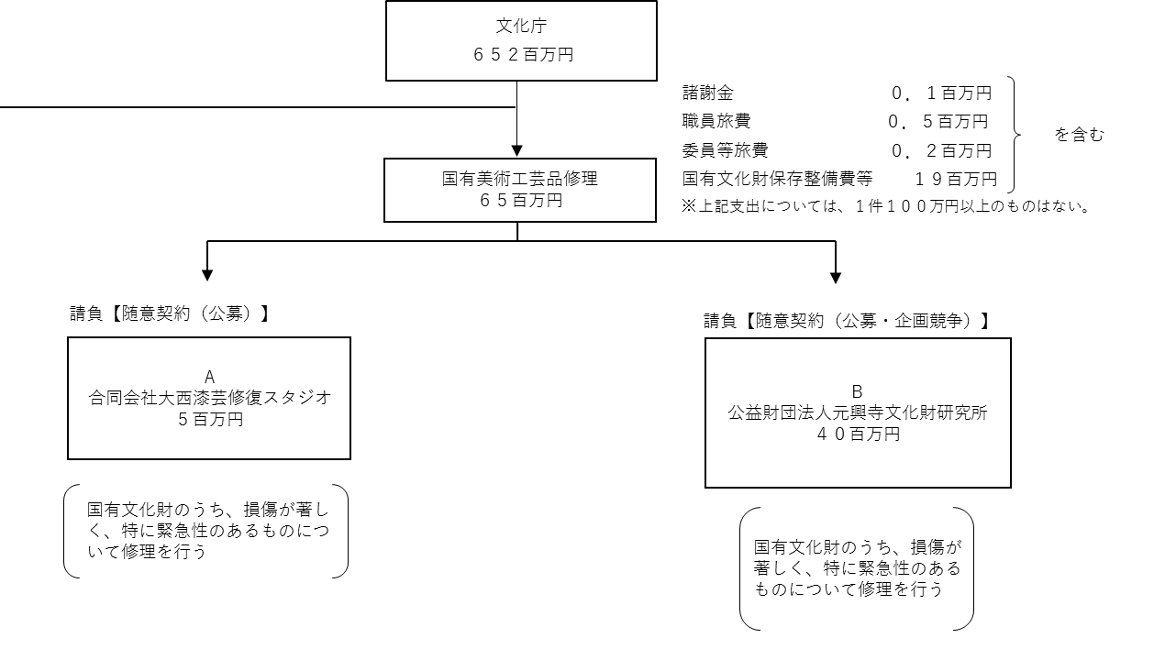

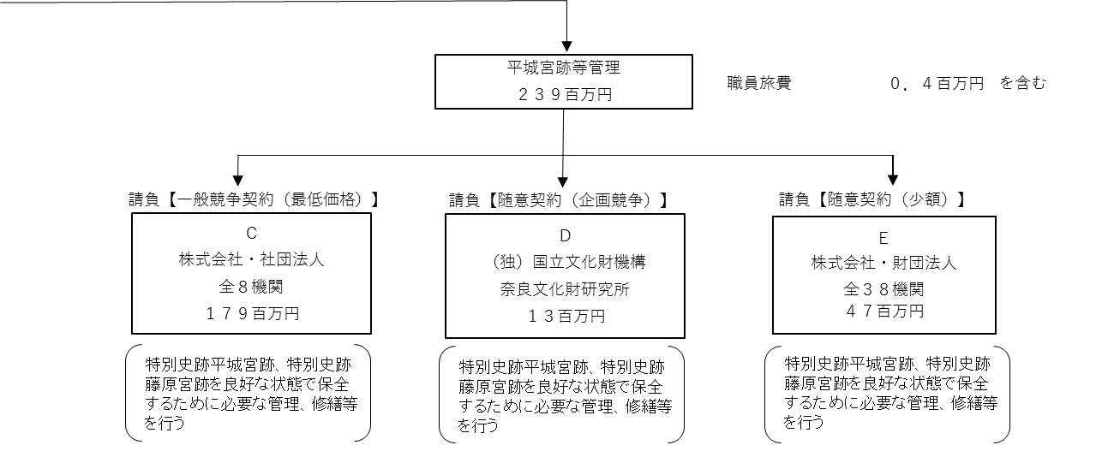

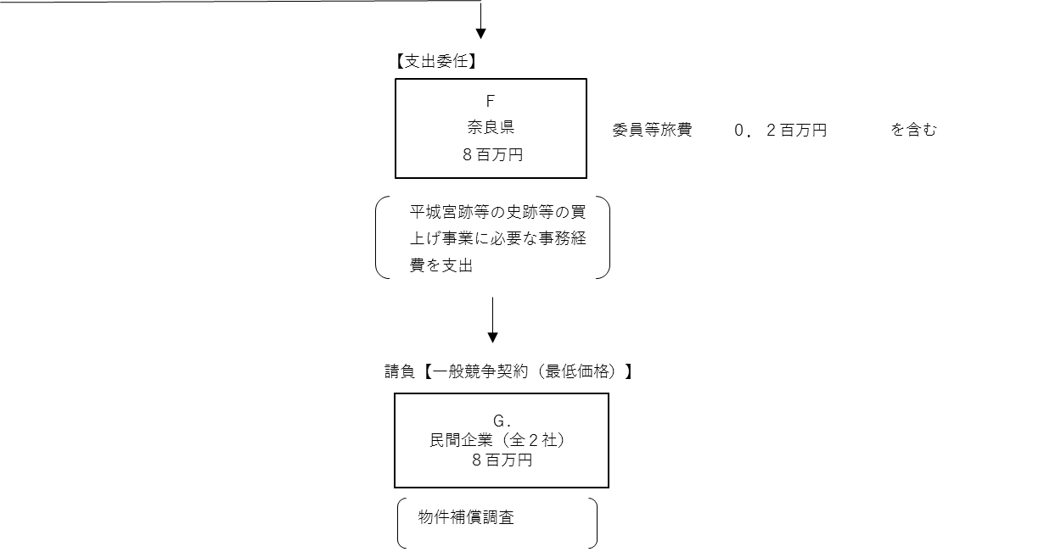

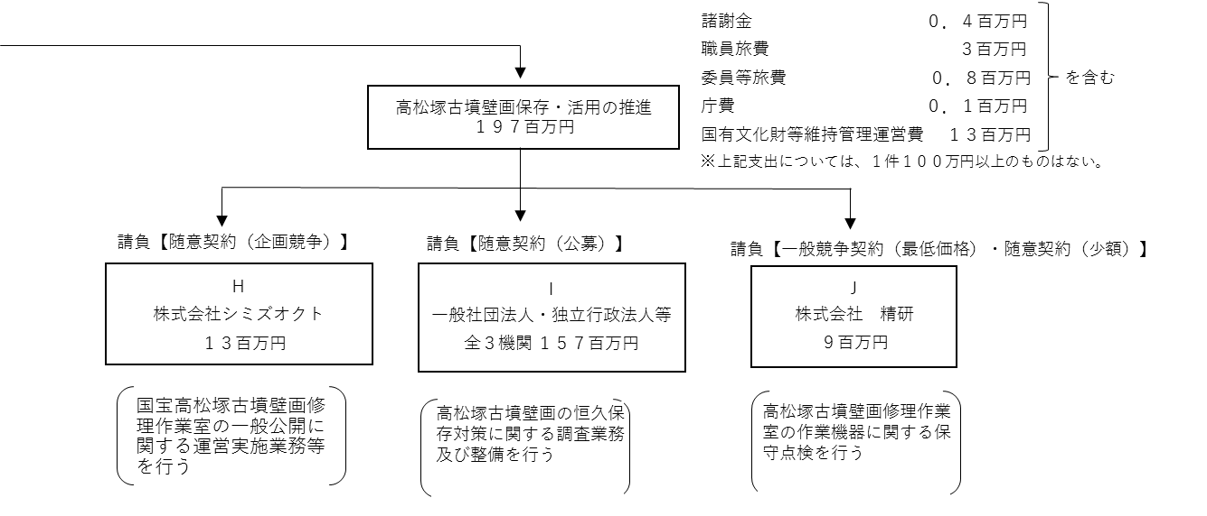

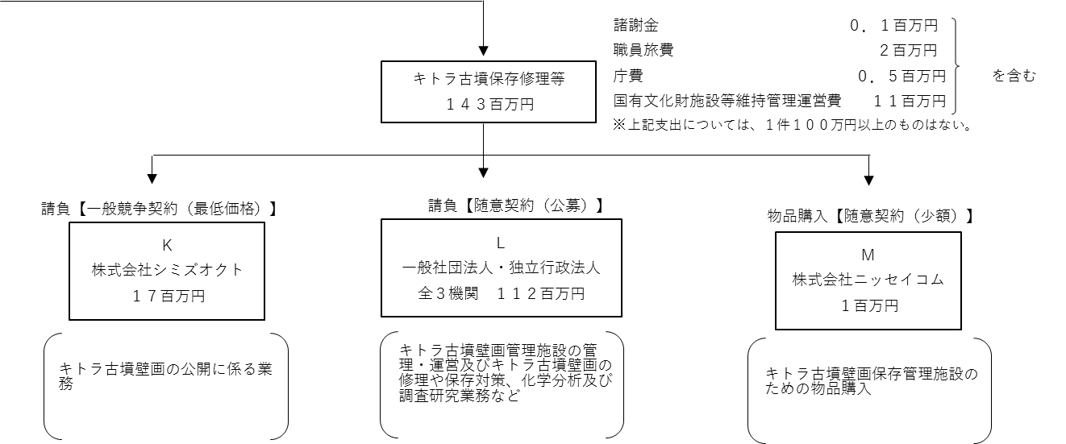

費目・使途 （「資金の流れ」においてブロックごとに最大の金額が支出されている者について記載する。費目と使途の双方で実情が分かるように記載） |  |  |  |  | A.合同会社大西漆芸修復スタジオ |  |  |  |  |  |  |  |  |  |  |  |  | B.公益財団法人元興寺文化財研究所
 |  |  |  |  | 費 目 |  |  | 使 途 |  |  |  |  |  |  |  | 金 額 (百万円） |  | 費 目 |  |  |  | 使 途 |  |  |  |  |  |  |  |  |  |  | 金 額 (百万円）
 |  |  |  |  | 人件費 |  |  | 技師賃金等 |  |  |  |  |  |  |  | 4 |  | 人件費 |  |  |  | 技師賃金 |  |  |  |  |  |  |  |  |  |  | 26
 |  |  |  |  | その他 |  |  | 事業費、一般管理費、消費税 |  |  |  |  |  |  |  | 1 |  | 事業費 |  |  |  | 諸謝金、旅費、消耗品費等 |  |  |  |  |  |  |  |  |  |  | 4
 |  |  |  |  |  |  |  |  |  |  |  |  |  |  |  |  |  | その他 |  |  |  | 一般管理費、消費税 |  |  |  |  |  |  |  |  |  |  | 5

 |  |  |  |  | 計 |  |  |  |  |  |  |  |  |  |  | 5 |  | 計 |  |  |  |  |  |  |  |  |  |  |  |  |  |  | 35
 |  |  |  |  | C.株式会社日経サービス |  |  |  |  |  |  |  |  |  |  |  |  | D.独立行政法人国立文化財機構奈良文化財研究所
 |  |  |  |  | 費 目 |  |  | 使 途 |  |  |  |  |  |  |  | 金 額 (百万円） |  | 費 目 |  |  |  | 使 途 |  |  |  |  |  |  |  |  |  |  | 金 額 (百万円）
 |  |  |  |  | 人件費 |  |  | 平城宮跡及び藤原宮跡地内警備業務 |  |  |  |  |  |  |  | 100 |  | 人件費 |  |  |  | 賃金 |  |  |  |  |  |  |  |  |  |  | 11
 |  |  |  |  |  |  |  |  |  |  |  |  |  |  |  |  |  | 事業費 |  |  |  | 借損料、通信運搬費等 |  |  |  |  |  |  |  |  |  |  | 1
 |  |  |  |  |  |  |  |  |  |  |  |  |  |  |  |  |  | 一般管理費 |  |  |  | 一般管理費 |  |  |  |  |  |  |  |  |  |  | 1

 |  |  |  |  | 計 |  |  |  |  |  |  |  |  |  |  | 100 |  | 計 |  |  |  |  |  |  |  |  |  |  |  |  |  |  | 13
 |  |  |  |  | E.株式会社森本組 |  |  |  |  |  |  |  |  |  |  |  |  | F. 奈良県
 |  |  |  |  | 費 目 |  |  | 使 途 |  |  |  |  |  |  |  | 金 額 (百万円） |  | 費 目 |  |  |  | 使 途 |  |  |  |  |  |  |  |  |  |  | 金 額 (百万円）
 |  |  |  |  | 事業費 |  |  | 藤原宮跡農小屋他撤去工事 |  |  |  |  |  |  |  | 2 |  | 事業費 |  |  |  | 諸謝金、委員等旅費、庁費 |  |  |  |  |  |  |  |  |  |  | 8

 |  |  |  |  | 計 |  |  |  |  |  |  |  |  |  |  | 2 |  | 計 |  |  |  |  |  |  |  |  |  |  |  |  |  |  | 8
 |  |  |  |  | G.株式会社三和綜合コンサル |  |  |  |  |  |  |  |  |  |  |  |  | H.株式会社シミズオクト
 |  |  |  |  | 費 目 |  |  | 使 途 |  |  |  |  |  |  |  | 金 額 (百万円） |  | 費 目 |  |  |  | 使 途 |  |  |  |  |  |  |  |  |  |  | 金 額 (百万円）
 |  |  |  |  | 事業費 |  |  | 物件補償調査 |  |  |  |  |  |  |  | 7 |  | 事業費 |  |  |  | 旅費、借損料、通信運搬費、絶役務費 |  |  |  |  |  |  |  |  |  |  | 6
 |  |  |  |  |  |  |  |  |  |  |  |  |  |  |  |  |  | 人件費 |  |  |  | 警備員、オペレーター、運営スタッフ等 |  |  |  |  |  |  |  |  |  |  | 6
 |  |  |  |  |  |  |  |  |  |  |  |  |  |  |  |  |  | その他 |  |  |  | 一般管理費 |  |  |  |  |  |  |  |  |  |  | 1

 |  |  |  |  | 計 |  |  |  |  |  |  |  |  |  |  | 7 |  | 計 |  |  |  |  |  |  |  |  |  |  |  |  |  |  | 13
費目・使途欄についてさらに記載が必要な場合はチェックの上【別紙２】に記載 |  |  |  |  |  |  |  |  |  |  |  |  |  |  |  |  |  |  |  |  |  |  |  |  |  | チェック |  | ☑

 | 支出先上位１０者リスト
 | A.
 |  | 支 出 先 |  |  |  |  | 法 人 番 号 |  |  |  | 業 務 概 要 |  |  |  |  | 支 出 額 （百万円） |  | 契約方式等 |  |  |  | 入札者数 （応募者数） |  |  |  | 落札率 |  |  | 一者応札・一者応募又は 競争性のない随意契約となった 理由及び改善策 （支出額10億円以上）
1 |  | 合同会社大西漆芸修復スタジオ |  |  |  |  | 6290003005276 |  |  |  | 叢梨地牡丹唐草向鶴紋散蒔絵調度保存修理 |  |  |  |  | 5 |  | 随意契約 （公募） |  |  |  | - |  |  |  | 100 |  |  | -

 | B
 |  | 支 出 先 |  |  |  |  | 法 人 番 号 |  |  |  | 業 務 概 要 |  |  |  |  | 支 出 額 （百万円） |  | 契約方式等 |  |  |  | 入札者数 （応募者数） |  |  |  | 落札率 |  |  | 一者応札・一者応募又は 競争性のない随意契約となった 理由及び改善策 （支出額10億円以上）
1 |  | 公益財団法人元興寺文化財研究所 |  |  |  |  | 8150005000782 |  |  |  | 国宝島根県荒神谷遺跡出土品保存修理 |  |  |  |  | 35 |  | 随意契約 （公募） |  |  |  | - |  |  |  | 100 |  |  | -
2 |  | 公益財団法人元興寺文化財研究所 |  |  |  |  | 8150005000782 |  |  |  | 重要文化財箕谷２号噴出土品保存修理 |  |  |  |  | 5 |  | 随意契約 （企画競争） |  |  |  | 1 |  |  |  | 100 |  |  | -

 | C
 |  | 支 出 先 |  |  |  |  | 法 人 番 号 |  |  |  | 業 務 概 要 |  |  |  |  | 支 出 額 （百万円） |  | 契約方式等 |  |  |  | 入札者数 （応募者数） |  |  |  | 落札率 |  |  | 一者応札・一者応募又は 競争性のない随意契約となった 理由及び改善策 （支出額10億円以上）
1 |  | 株式会社日経サービス |  |  |  |  | 5120001086633 |  |  |  | 平城宮跡及び藤原宮跡地内警備業務 |  |  |  |  | 100 |  | 一般競争契約 （最低価格） |  |  |  | 1 |  |  |  | 84 |  |  | -
2 |  | 株式会社日経サービス |  |  |  |  | 5120001086633 |  |  |  | 平城宮跡及び藤原宮跡地内便益施設等美化業務 |  |  |  |  | 4 |  | 一般競争契約 （最低価格） |  |  |  | 2 |  |  |  | 97 |  |  | -
3 |  | 奈良県緑化土木協同組合 |  |  |  |  | 1150005000855 |  |  |  | 平城宮跡及び藤原宮跡草刈業務 |  |  |  |  | 43 |  | 一般競争契約 （最低価格） |  |  |  | 3 |  |  |  | 92 |  |  | -
4 |  | 一般社団法人平城宮跡保存協力会 |  |  |  |  | 3150005000812 |  |  |  | 平城宮跡管理事務所等業務 |  |  |  |  | 14 |  | 一般競争契約 （最低価格） |  |  |  | 1 |  |  |  | 88 |  |  | -
5 |  | サミットエナジー株式会社 |  |  |  |  | 1010001087737 |  |  |  | 平城宮跡高圧電力購入 |  |  |  |  | 8 |  | 一般競争契約 （最低価格） |  |  |  | 2 |  |  |  | 94 |  |  | -
6 |  | 綜合警備保障株式会社 |  |  |  |  | 3010401016070 |  |  |  | 平城宮跡第一次大極殿、朱雀門、東院庭園機械警備業務 |  |  |  |  | 4 |  | 一般競争契約 （最低価格） |  |  |  | 1 |  |  |  | 66 |  |  | -
7 |  | 福井水道株式会社 |  |  |  |  | 8150001002097 |  |  |  | 特別史跡平城宮跡東院庭園池循環設備保守点検業務 |  |  |  |  | 4 |  | 一般競争契約 （最低価格） |  |  |  | 1 |  |  |  | 87 |  |  | -
8 |  | 国際文化財株式会社 |  |  |  |  | 2010001114184 |  |  |  | 特別史跡藤原宮跡空撮写真図化業務 |  |  |  |  | 1 |  | 一般競争契約 （最低価格） |  |  |  | 1 |  |  |  | 37 |  |  | -

 | D
 |  | 支 出 先 |  |  |  |  | 法 人 番 号 |  |  |  | 業 務 概 要 |  |  |  |  | 支 出 額 （百万円） |  | 契約方式等 |  |  |  | 入札者数 （応募者数） |  |  |  | 落札率 |  |  | 一者応札・一者応募又は 競争性のない随意契約となった 理由及び改善策 （支出額10億円以上）
1 |  | 独立行政法人国立文化財機構奈良文化財研究所 |  |  |  |  | 3010505001183 |  |  |  | 特別史跡平城宮跡及び藤原宮跡地内における歴史的環境維持業務 |  |  |  |  | 13 |  | 随意契約 （企画競争） |  |  |  | 1 |  |  |  | 100 |  |  | -

 | E
 |  | 支 出 先 |  |  |  |  | 法 人 番 号 |  |  |  | 業 務 概 要 |  |  |  |  | 支 出 額 （百万円） |  | 契約方式等 |  |  |  | 入札者数 （応募者数） |  |  |  | 落札率 |  |  | 一者応札・一者応募又は 競争性のない随意契約となった 理由及び改善策 （支出額10億円以上）
1 |  | 株式会社森本組 |  |  |  |  | 8150001011016 |  |  |  | 特別史跡藤原宮跡地内基礎及び農小屋撤去工事 |  |  |  |  | 2 |  | 随意契約 （少額） |  |  |  | - |  |  |  | - |  |  | -
2 |  | 株式会社森本組 |  |  |  |  | 8150001011016 |  |  |  | 特別史跡藤原宮跡地内柵ロープ及び多目的広場ベンチ修繕工事 |  |  |  |  | 1 |  | 随意契約 （少額） |  |  |  | - |  |  |  | - |  |  | -
3 |  | 株式会社羯磨 |  |  |  |  | 5130001037890 |  |  |  | 特別史跡平城宮跡東院庭園隅楼屋根補修工事 |  |  |  |  | 2 |  | 随意契約 （少額） |  |  |  | - |  |  |  | - |  |  | -
4 |  | 株式会社羯磨 |  |  |  |  | 5130001037890 |  |  |  | 特別史跡平城宮跡北面大垣遺構表示修繕工事 |  |  |  |  | 1 |  | 随意契約 （少額） |  |  |  | - |  |  |  | - |  |  | -
5 |  | 安西工業株式会社 |  |  |  |  | 7140001004401 |  |  |  | 特別史跡藤原宮跡地内溝土上げ工事 |  |  |  |  | 3 |  | 随意契約 （少額） |  |  |  | - |  |  |  | - |  |  | -
6 |  | 株式会社中造園 |  |  |  |  | 8150001014183 |  |  |  | 特別史跡藤原宮跡臨時駐車場補修工事 |  |  |  |  | 3 |  | 随意契約 （少額） |  |  |  | - |  |  |  | - |  |  | -
7 |  | きんでん関西サービス株式会社 |  |  |  |  | 4120001063237 |  |  |  | 特別史跡平城宮跡遺構展示館照明点滅装置改修工事 |  |  |  |  | 2 |  | 随意契約 （少額） |  |  |  | - |  |  |  | - |  |  | -
8 |  | 株式会社竹中工務店 |  |  |  |  | 3120001077469 |  |  |  | 特別史跡平城宮跡朱雀門風鐸修繕工事 |  |  |  |  | 1 |  | 随意契約 （少額） |  |  |  | - |  |  |  | - |  |  | -
9 |  | 多井造園 |  |  |  |  | - |  |  |  | 特別史跡平城宮跡地内サザンカ及び東院庭園樹木剪定業務 |  |  |  |  | 1 |  | 随意契約 （少額） |  |  |  | - |  |  |  | - |  |  | -
10 |  | 奈良県緑化土木協同組合 |  |  |  |  | 1150005000855 |  |  |  | 特別史跡平城宮跡地内ツゲ植栽剪定業務 |  |  |  |  | 1 |  | 随意契約 （少額） |  |  |  | - |  |  |  | - |  |  | -

 | F
 |  | 支 出 先 |  |  |  |  | 法 人 番 号 |  |  |  | 業 務 概 要 |  |  |  |  | 支 出 額 （百万円） |  | 契約方式等 |  |  |  | 入札者数 （応募者数） |  |  |  | 落札率 |  |  | 一者応札・一者応募又は 競争性のない随意契約となった 理由及び改善策 （支出額10億円以上）
1 |  | 奈良県 |  |  |  |  | 1000020290009 |  |  |  | 平城・飛鳥及び藤原宮跡地購入に係る事務経費 |  |  |  |  | 8 |  | - |  |  |  | - |  |  |  | - |  |  | 支出委任

 | G
 |  | 支 出 先 |  |  |  |  | 法 人 番 号 |  |  |  | 業 務 概 要 |  |  |  |  | 支 出 額 （百万円） |  | 契約方式等 |  |  |  | 入札者数 （応募者数） |  |  |  | 落札率 |  |  | 一者応札・一者応募又は 競争性のない随意契約となった 理由及び改善策 （支出額10億円以上）
1 |  | 株式会社三和綜合コンサル |  |  |  |  | 7120001000518 |  |  |  | 物件補償調査 |  |  |  |  | 7 |  | 一般競争契約 （最低価格） |  |  |  | 15 |  |  |  | 90 |  |  | -
2 |  | 株式会社中央クリエイト |  |  |  |  | 2120001039024 |  |  |  | 物件補償調査 |  |  |  |  | 1 |  | 一般競争契約 （最低価格） |  |  |  | 10 |  |  |  | 89 |  |  | -

 | H
 |  | 支 出 先 |  |  |  |  | 法 人 番 号 |  |  |  | 業 務 概 要 |  |  |  |  | 支 出 額 （百万円） |  | 契約方式等 |  |  |  | 入札者数 （応募者数） |  |  |  | 落札率 |  |  | 一者応札・一者応募又は 競争性のない随意契約となった 理由及び改善策 （支出額10億円以上）
1 |  | 株式会社シミズオクト |  |  |  |  | 5011101009189 |  |  |  | 国宝高松塚古墳壁画修理作業室の公開に係る運営・実施業務一式 |  |  |  |  | 13 |  | 随意契約 （企画競争） |  |  |  | 1 |  |  |  | 100 |  |  | -
支出先上位10者リスト欄についてさらに記載が必要な場合はチェックの上【別紙３】に記載 |  |  |  |  |  |  |  |  |  |  |  |  |  |  |  |  |  |  |  |  |  |  |  |  |  | チェック |  | ☑

 | 国庫債務負担行為等による契約先上位10者リスト
 |  | ﾌﾞﾛｯｸ 名 | 契 約 先 |  |  |  | 法 人 番 号 |  |  |  | 業 務 概 要 |  |  |  |  | 契約額 （百万円） |  | 契約方式 |  |  |  | 入札者数 （応募者数） |  |  |  | 落札率 |  |  | 一者応札・一者応募又は 競争性のない随意契約となった理由及び改善策 （契約額10億円以上）
1 |  |  | - |  |  |  | - |  |  |  | - |  |  |  |  | - |  |  |  |  |  | - |  |  |  | - |  |  | -

